상품제안서
분말소화기 3.3kg 소화기 가정용소화기 업소용소화기 축압식 | 상품코드: F31298

 |  |  |  |  |  |  | 02-412-0044 | www.easy1.co.kr
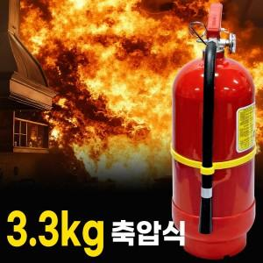

【상세/제작정보】 | <p>*박스 10개 (택 배 6000원)&nbsp;</p>

【인쇄/포장옵션】 | DTF / 포장불가능

【공급단가】 | 수량 | 20~ | 50~ | 100~ | 300~ | 500~
*VAT별도 | 단가 | 20,160원 | 19,820원 | 19,320원 | 18,980원 | 18,480원

【상품 URL】 | http://www.easy1.co.kr/src/goods_detail.php?gdno=31298

